Лист1
Преобразователи частоты Schneider-Electric ALTIVAR 1.01.2017г.

 | № | Референс | Наименование | Макс.ток в установи- вшемся режиме, А | Цена, руб. с НДС

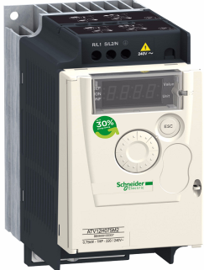
 | 220 В 1 фазы вход
 | 1 | ATV12H018M2 | ПРЕОБР ЧАСТОТЫ ATV12 0.18КВТ 240В 1Ф | 1.4 | 6930
 | 2 | ATV12H037M2 | ПРЕОБР ЧАСТОТЫ ATV12 0.37КВТ 240В 1Ф | 2.4 | 7,200
 | 3 | ATV12H055M2 | ПРЕОБР ЧАСТОТЫ ATV12 0.55КВТ 240В 1Ф | 3.5 | 7,480
 | 4 | ATV12H075M2 | ПРЕОБР ЧАСТОТЫ ATV12 0.75КВТ 240В 1Ф | 4.2 | 7,970
 | 5 | ATV12HU15M2 | ПРЕОБР ЧАСТОТЫ ATV12 1.5КВТ 240В 1Ф | 7.5 | 10,500
 | 6 | ATV12HU22M2 | ПРЕОБР ЧАСТОТЫ ATV12 2.2КВТ 240В 1Ф | 10 | 11,500
 | 380 В 3 фазы
 | 7 | ATV212H075N4 | ПРЕОБР ЧАСТОТЫ ATV212 0,75КВТ 480В IP21 | 2.2 | 12,330
 | 8 | ATV212HU15N4 | ПРЕОБР ЧАСТОТЫ ATV212 1,5КВТ 480В IP21 | 3.7 | 13,860
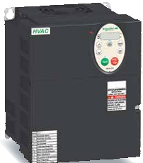
 | 9 | ATV212HU22N4 | ПРЕОБР ЧАСТОТЫ ATV212 2,2КВТ 480В IP21 | 5.1 | 15,010
 | 10 | ATV212HU30N4 | ПРЕОБР ЧАСТОТЫ ATV212 3КВТ 480В IP21 | 7.2 | 17,130
 | 11 | ATV212HU40N4 | ПРЕОБР ЧАСТОТЫ ATV212 4КВТ 480В IP21 | 9.1 | 18,900
 | 12 | ATV212HU55N4 | ПРЕОБР ЧАСТОТЫ ATV212 5,5КВТ 480В IP21 | 12 | 23,500
 | 13 | ATV212HU75N4 | ПРЕОБР ЧАСТОТЫ ATV212 7,5КВТ 480В IP21 | 16 | 26,910
 | 14 | ATV212HD11N4 | ПРЕОБР ЧАСТОТЫ ATV212 11КВТ 480В IP21 | 22.5 | 35,170
 | 15 | ATV212HD15N4 | ПРЕОБР ЧАСТОТЫ ATV212 15КВТ 480В IP21 | 30.5 | 46,190
 | 16 | ATV212HD18N4 | ПРЕОБР ЧАСТОТЫ ATV212 18КВТ 480В IP21 | 37 | 57,190
 | 17 | ATV212HD22N4 | ПРЕОБР ЧАСТОТЫ ATV212 22КВТ 480В IP21 | 43.5 | 82,500
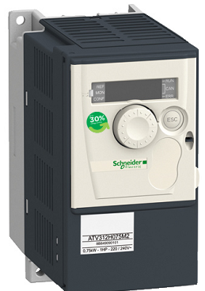
 | 220 В 1 фазы вход
 | 18 | ATV312H018M2 | ПРЕОБР ЧАСТОТЫ ATV312 0.18КВТ 240В 1Ф | 1.5 | 11,600
 | 19 | ATV312H037M2 | ПРЕОБР ЧАСТОТЫ ATV312 0.37КВТ 240В 1Ф | 3.3 | 11,910
 | 20 | ATV312H055M2 | ПРЕОБР ЧАСТОТЫ ATV312 0.55КВТ 240В 1Ф | 3.7 | 12,220
 | 21 | ATV312H075M2 | ПРЕОБР ЧАСТОТЫ ATV312 0.75КВТ 240В 1Ф | 4.8 | 13,200
 | 22 | ATV312HU11M2 | ПРЕОБР ЧАСТОТЫ ATV312 1.1КВТ 240В 1Ф | 6.9 | 14,900
 | 23 | ATV312HU15M2 | ПРЕОБР ЧАСТОТЫ ATV312 1.5КВТ 240В 1Ф | 8 | 17,000
 | 24 | ATV312HU22M2 | ПРЕОБР ЧАСТОТЫ ATV312 2.2КВТ 240В 1Ф | 11 | 18,060
 | 380 В 3 фазы
 | 25 | ATV312H037N4 | ПРЕОБР ЧАСТОТЫ ATV312 0.37КВТ 500В 3Ф | 1.5 | 11,910
 | 26 | ATV312H055N4 | ПРЕОБР ЧАСТОТЫ ATV312 0.55КВТ 500В 3Ф | 1.9 | 12,220
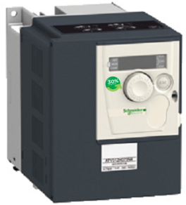
 | 27 | ATV312H075N4 | ПРЕОБР ЧАСТОТЫ ATV312 0.75КВТ 500В 3Ф | 2.3 | 13,200
 | 28 | ATV312HU11N4 | ПРЕОБР ЧАСТОТЫ ATV312 1.1КВТ 500В 3Ф | 3 | 14,900
 | 29 | ATV312HU15N4 | ПРЕОБР ЧАСТОТЫ ATV312 1.5КВТ 500В 3Ф | 4.1 | 17,000
 | 30 | ATV312HU22N4 | ПРЕОБР ЧАСТОТЫ ATV312 2.2КВТ 500В 3Ф | 5.5 | 18,060
 | 31 | ATV312HU30N4 | ПРЕОБР ЧАСТОТЫ ATV312 3КВТ 500В 3Ф | 7.1 | 20,200
 | 32 | ATV312HU40N4 | ПРЕОБР ЧАСТОТЫ ATV312 4КВТ 500В 3Ф | 9.5 | 22,850
 | 33 | ATV312HU55N4 | ПРЕОБР ЧАСТОТЫ ATV312 5.5КВТ 500В 3Ф | 14.3 | 27,620
 | 34 | ATV312HU75N4 | ПРЕОБР ЧАСТОТЫ ATV312 7.5КВТ 500В 3Ф | 17 | 31,860
 | 35 | ATV312HD11N4 | ПРЕОБР ЧАСТОТЫ ATV312 11КВТ 500В 3Ф | 27.7 | 40,460
 | 36 | ATV312HD15N4 | ПРЕОБР ЧАСТОТЫ ATV312 15КВТ 500В 3Ф | 33 | 51,400

ПОСТОЯННЫМ И ОПТОВЫМ КЛИЕНТАМ СКИДКИ !!!

